Sheet1
Titik | X | Y
A | 2 | 2 |  | Minpts = 5
B | 2 | 3 |  | Eps = 4
C | 4 | 3
D | 1 | 4
E | 6 | 4
F | 3 | 5
G | 4 | 6
H | 2 | 8
I | 4 | 7
J | 5 | 9
K | 3 | 9
L | 1 | 10
M | 3 | 11
N | 2 | 12
O | 5 | 13
P | 3 | 14
Q | 4 | 15
R | 3 | 16
S | 14 | 1
T | 14 | 3
U | 15 | 2
V | 16 | 3
W | 15 | 4
X | 18 | 9
Y | 19 | 10
Z | 20 | 11
Iterasi 1-3 |  |  | Iterasi 1-3 |  | Iterasi 1-3 |  |  | Iterasi 1-3 |  |  | Iterasi 1-3 |  | Iterasi 1-3
Iterasi 1 | titik B sebagai pusat |  | TItik yang reachable |  |  | Iterasi 2 | titik G sebagai pusat |  | Titik yang reacable |  |  | Iterasi 3 | titik K sebagai pusat | Titik yang reacable
Jarak ke | Hasil |  | TItik | Jarak |  | Jarak ke | Hasil |  | Titik | Jarak |  | Jarak ke | Hasil | Titik | Jarak
A | 1 |  | A | 1 |  | A | 4.472135955 |  | B | 3.6055512755 |  | A | 7.0710678119 | F | 4
B | 0 |  | B | 0 |  | B | 3.6055512755 |  | C | 3 |  | B | 6.0827625303 | G | 3.1622776602
C | 2 |  | C | 2 |  | C | 3 |  | D | 3.6055512755 |  | C | 6.0827625303 | H | 1.4142135624
D | 1.4142135624 |  | D | 1.4142135624 |  | D | 3.6055512755 |  | E | 2.8284271247 |  | D | 5.3851648071 | I | 2.2360679775
E | 4.1231056256 |  | F | 2.2360679775 |  | E | 2.8284271247 |  | F | 1.4142135624 |  | E | 5.8309518948 | J | 2
F | 2.2360679775 |  | G | 3.6055512755 |  | F | 1.4142135624 |  | G | 0 |  | F | 4 | K | 0
G | 3.6055512755 |  | TItik G core selanjutnya karena paling jauh |  |  | G | 0 |  | H | 2.8284271247 |  | G | 3.1622776602 | L | 2.2360679775
H | 5 |  |  |  |  | H | 2.8284271247 |  | I | 1 |  | H | 1.4142135624 | M | 2
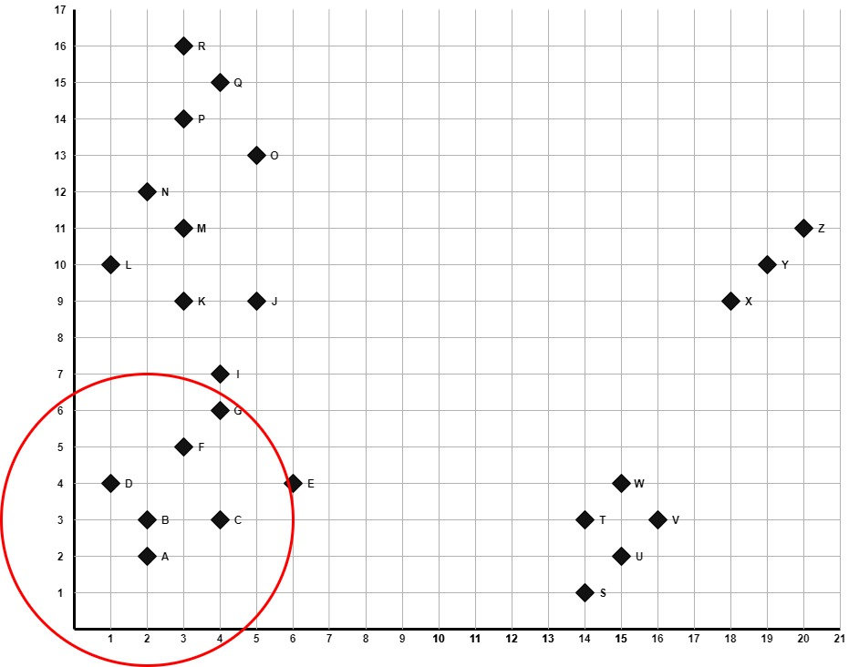
I | 4.472135955 |  |  |  |  | I | 1 |  | J | 3.1622776602 |  | I | 2.2360679775 | N | 3.1622776602
J | 6.7082039325 |  |  |  |  | J | 3.1622776602 |  | K | 3.1622776602 |  | J | 2 | titk N menjadi core selanjutnya
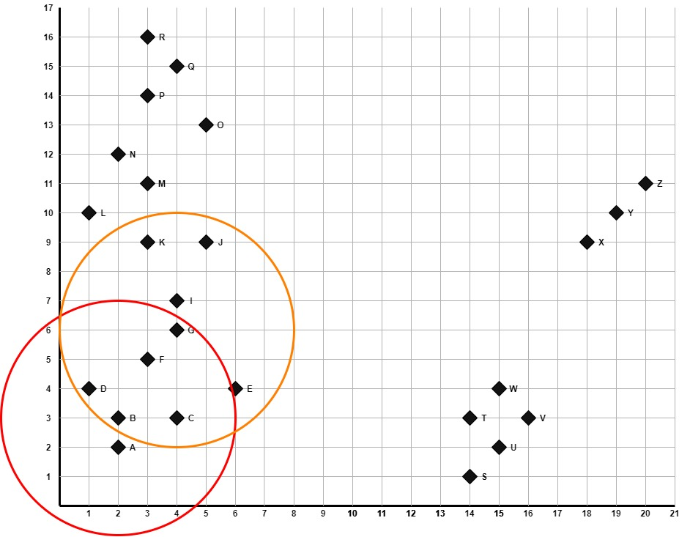
K | 6.0827625303 |  |  |  |  | K | 3.1622776602 |  | Titik K menjadi core selanjutnya |  |  | K | 0
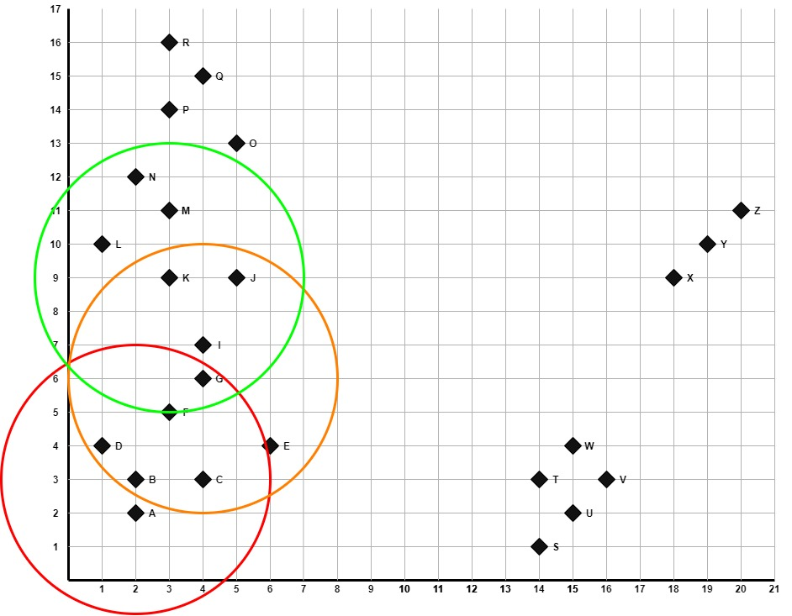
L | 7.0710678119 |  |  |  |  | L | 5 |  |  |  |  | L | 2.2360679775
M | 8.0622577483 |  |  |  |  | M | 5.0990195136 |  |  |  |  | M | 2
N | 9 |  |  |  |  | N | 6.3245553203 |  |  |  |  | N | 3.1622776602
O | 10.440306509 |  |  |  |  | O | 7.0710678119 |  |  |  |  | O | 4.472135955
P | 11.045361017 |  |  |  |  | P | 8.0622577483 |  |  |  |  | P | 5
Q | 12.165525061 |  |  |  |  | Q | 9 |  |  |  |  | Q | 6.0827625303
R | 13.03840481 |  |  |  |  | R | 10.049875621 |  |  |  |  | R | 7
S | 12.165525061 |  |  |  |  | S | 11.180339887 |  |  |  |  | S | 13.601470509
T | 12 |  |  |  |  | T | 10.440306509 |  |  |  |  | T | 12.529964086
U | 13.03840481 |  |  |  |  | U | 11.704699911 |  |  |  |  | U | 13.892443989
V | 14 |  |  |  |  | V | 12.369316877 |  |  |  |  | V | 14.317821063
W | 13.03840481 |  |  |  |  | W | 11.180339887 |  |  |  |  | W | 13
X | 17.088007491 |  |  |  |  | X | 14.317821063 |  |  |  |  | X | 15
Y | 18.384776311 |  |  |  |  | Y | 15.524174696 |  |  |  |  | Y | 16.031219542
Z | 19.697715604 |  |  |  |  | Z | 16.763054614 |  |  |  |  | Z | 17.117242769

Iterasi 4 - 6 |  |  | Iterasi 4 - 6 |  | Iterasi 4 - 6 |  |  | Iterasi 4 - 6 |  |  | Iterasi 4 - 6 |  | Iterasi 4 - 6 |  | Iterasi 4 - 6
Iterasi 4 | titik N sebagai pusat |  | Titik yang reacable |  |  | Iterasi 5 | Titik Q sebagai pusat |  | titik yang reachable |  |  | Iterasi 6 | titik R sebagai pusat | titik yang reachable
Jarak ke | Hasil |  | Titik | Jarak |  | Jarak ke | Hasil |  | Titik | Jarak |  | Jarak ke | Hasil | Titik | Jarak
A | 10 |  | H | 4 |  | A | 13.152946438 |  | N | 3.6055512755 |  | A | 14.035668848 | O | 3.6055512755
B | 9 |  | K | 3.1622776602 |  | B | 12.165525061 |  | O | 2.2360679775 |  | B | 13.03840481 | P | 2
C | 9.2195444573 |  | L | 2.2360679775 |  | C | 12 |  | P | 1.4142135624 |  | C | 13.03840481 | Q | 1.4142135624
D | 8.0622577483 |  | M | 1.4142135624 |  | D | 11.401754251 |  | Q | 0 |  | D | 12.165525061 | R | 0
E | 8.94427191 |  | N | 0 |  | E | 11.180339887 |  | R | 1.4142135624 |  | E | 12.369316877
F | 7.0710678119 |  | O | 3.1622776602 |  | F | 10.049875621 |  | titik R menjadi core selanjutnya |  |  | F | 11 | karena Minpts = 5, maka tidak ada yang dijadikan core baru
G | 6.3245553203 |  | P | 2.2360679775 |  | G | 9 |  |  |  |  | G | 10.049875621
H | 4 |  | Q | 3.6055512755 |  | H | 7.2801098893 |  |  |  |  | H | 8.0622577483
I | 5.3851648071 |  | Titik Q menjadi core selanjutnya |  |  | I | 8 |  |  |  |  | I | 9.0553851381
J | 4.2426406871 |  |  |  |  | J | 6.0827625303 |  |  |  |  | J | 7.2801098893
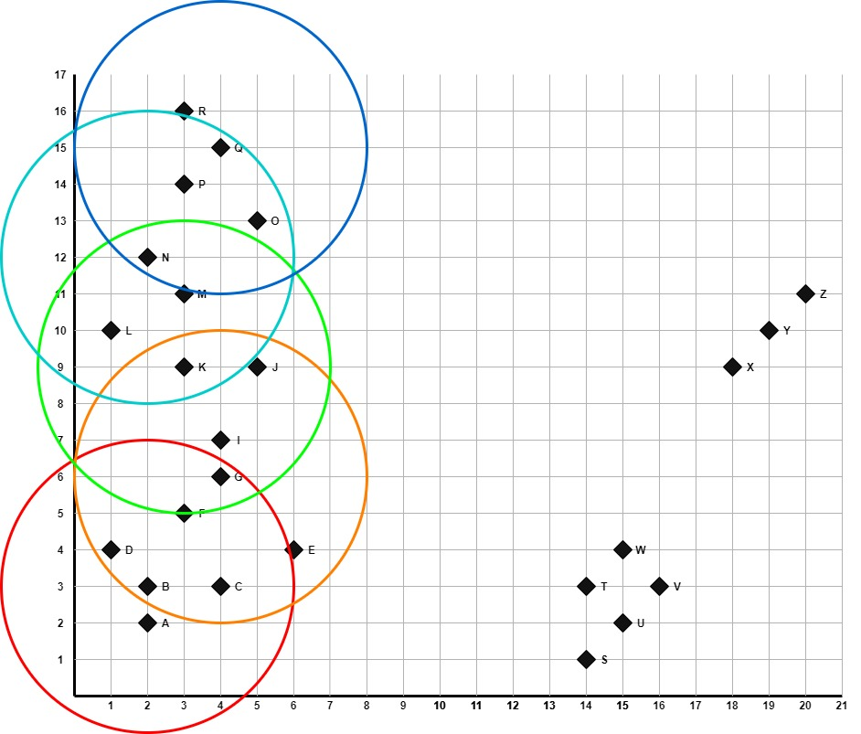
K | 3.1622776602 |  |  |  |  | K | 6.0827625303 |  |  |  |  | K | 7
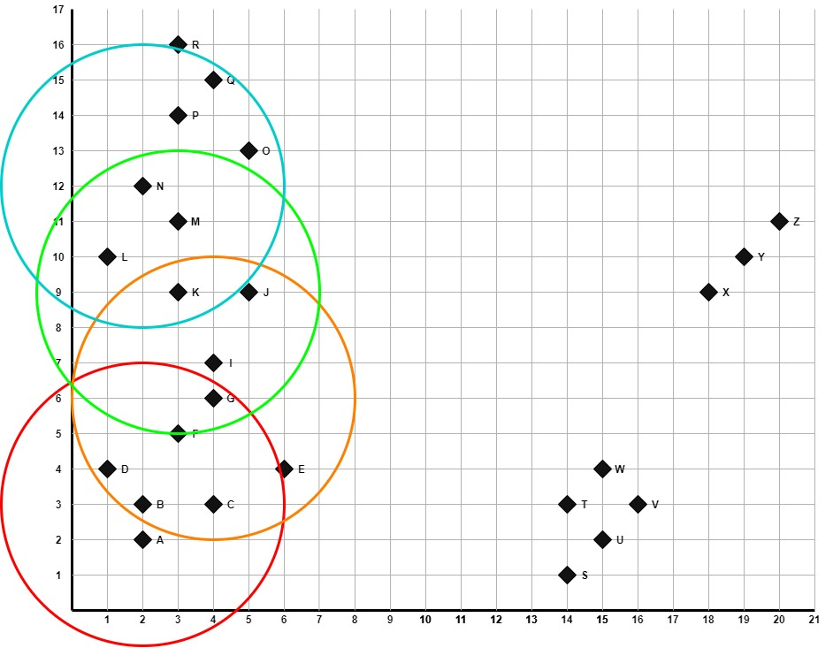
L | 2.2360679775 |  |  |  |  | L | 5.8309518948 |  |  |  |  | L | 6.3245553203
M | 1.4142135624 |  |  |  |  | M | 4.1231056256 |  |  |  |  | M | 5
N | 0 |  |  |  |  | N | 3.6055512755 |  |  |  |  | N | 4.1231056256
O | 3.1622776602 |  |  |  |  | O | 2.2360679775 |  |  |  |  | O | 3.6055512755
P | 2.2360679775 |  |  |  |  | P | 1.4142135624 |  |  |  |  | P | 2
Q | 3.6055512755 |  |  |  |  | Q | 0 |  |  |  |  | Q | 1.4142135624
R | 4.1231056256 |  |  |  |  | R | 1.4142135624 |  |  |  |  | R | 0
S | 16.278820596 |  |  |  |  | S | 17.204650534 |  |  |  |  | S | 18.601075238
T | 15 |  |  |  |  | T | 15.620499352 |  |  |  |  | T | 17.029386366
U | 16.401219467 |  |  |  |  | U | 17.029386366 |  |  |  |  | U | 18.439088915
V | 16.643316977 |  |  |  |  | V | 16.970562748 |  |  |  |  | V | 18.384776311
W | 15.264337522 |  |  |  |  | W | 15.556349186 |  |  |  |  | W | 16.970562748
X | 16.278820596 |  |  |  |  | X | 15.231546212 |  |  |  |  | X | 16.552945357
Y | 17.117242769 |  |  |  |  | Y | 15.811388301 |  |  |  |  | Y | 17.088007491
Z | 18.027756377 |  |  |  |  | Z | 16.492422502 |  |  |  |  | Z | 17.720045147

Iterasi 7 - 9 |  |  | Iterasi 7 - 9 |  | Iterasi 7 - 9 |  |  | Iterasi 7 - 9 |  |  | Iterasi 7 - 9 |  | Iterasi 7 - 9
Iterasi 7 | titk S sebagai pusat |  | titik yang reachable |  |  | Iterasi 8 | titik W sebagai pusat |  | titik yang reachable |  |  | Iterasi 9 | titk X sebagai pusat | titik yang reachable
Jarak ke | Hasil |  | Jarak ke | Hasil |  | Jarak ke | Hasil |  | Jarak ke | Hasil |  | Jarak ke | Hasil | Jarak ke | Hasil
A | 12.041594579 |  | S | 0 |  | A | 13.152946438 |  | S | 3.1622776602 |  | A | 17.464249197 | X | 0
B | 12.165525061 |  | T | 2 |  | B | 13.03840481 |  | T | 1.4142135624 |  | B | 17.088007491 | Y | 1.4142135624
C | 10.198039027 |  | U | 1.4142135624 |  | C | 11.045361017 |  | U | 2 |  | C | 15.231546212 | Z | 2.8284271247
D | 13.341664064 |  | V | 2.8284271247 |  | D | 14 |  | V | 1.4142135624 |  | D | 17.720045147
E | 8.5440037453 |  | W | 3.1622776602 |  | E | 9 |  | W | 0 |  | E | 13 | karena kurang dari 5, dan tidak bisa diambil core baru, ini disebut noise
F | 11.704699911 |  | titk W sebagai core selanjutnya |  |  | F | 12.041594579 |  | tidak ada titik yang bisa diambil karena titk yg reachable sama seperti sebelumnya |  |  | F | 15.524174696
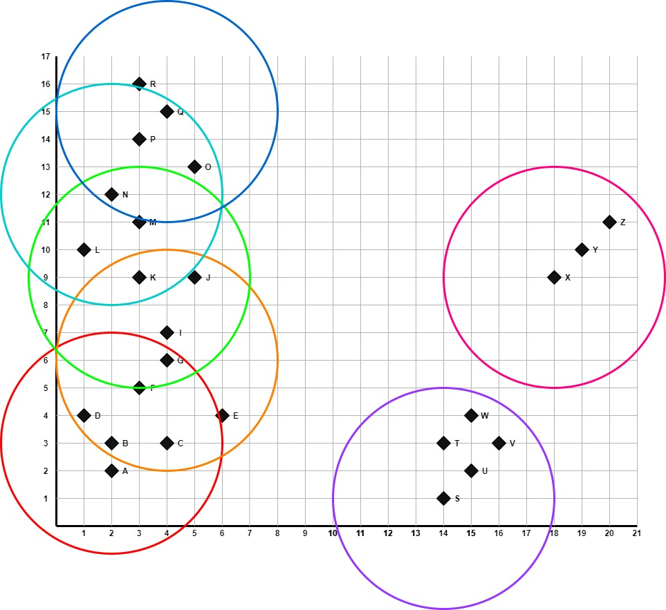
G | 11.180339887 |  |  |  |  | G | 11.180339887 |  |  |  |  | G | 14.317821063
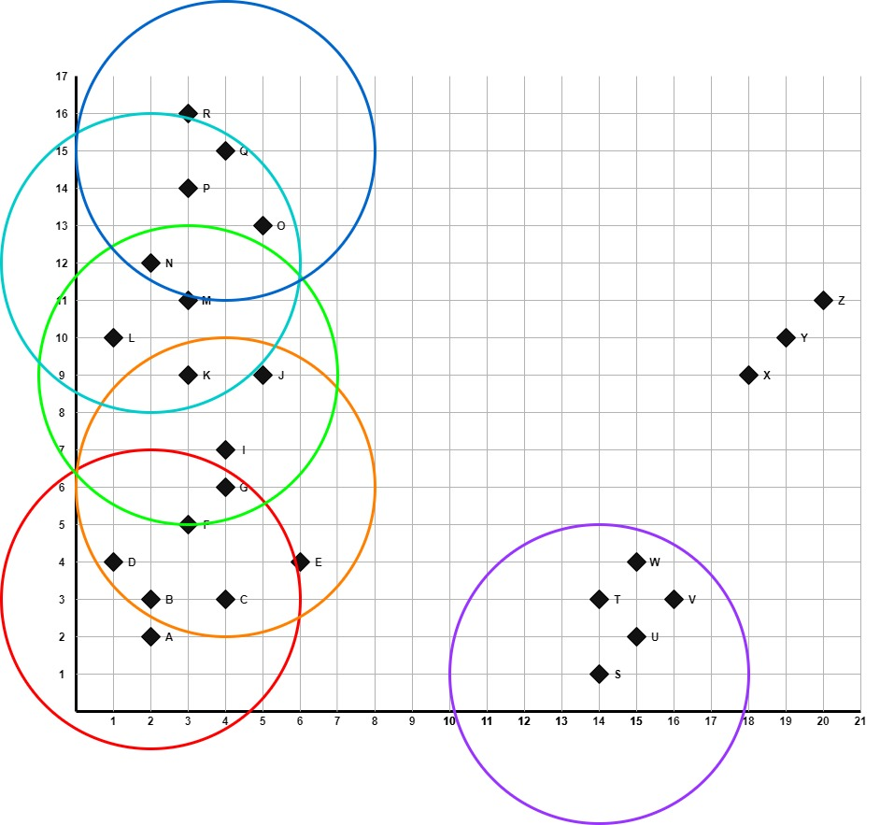
H | 13.892443989 |  |  |  |  | H | 13.601470509 |  |  |  |  | H | 16.031219542
I | 11.66190379 |  |  |  |  | I | 11.401754251 |  |  |  |  | I | 14.142135624
J | 12.041594579 |  |  |  |  | J | 11.180339887 |  |  |  |  | J | 13
K | 13.601470509 |  |  |  |  | K | 13 |  |  |  |  | K | 15
L | 15.811388301 |  |  |  |  | L | 15.231546212 |  |  |  |  | L | 17.029386366
M | 14.866068747 |  |  |  |  | M | 13.892443989 |  |  |  |  | M | 15.13274595
N | 16.278820596 |  |  |  |  | N | 15.264337522 |  |  |  |  | N | 16.278820596
O | 15 |  |  |  |  | O | 13.453624047 |  |  |  |  | O | 13.601470509
P | 17.029386366 |  |  |  |  | P | 15.620499352 |  |  |  |  | P | 15.811388301
Q | 17.204650534 |  |  |  |  | Q | 15.556349186 |  |  |  |  | Q | 15.231546212
R | 18.601075238 |  |  |  |  | R | 16.970562748 |  |  |  |  | R | 16.552945357
S | 0 |  |  |  |  | S | 3.1622776602 |  |  |  |  | S | 8.94427191
T | 2 |  |  |  |  | T | 1.4142135624 |  |  |  |  | T | 7.2111025509
U | 1.4142135624 |  |  |  |  | U | 2 |  |  |  |  | U | 7.6157731059
V | 2.8284271247 |  |  |  |  | V | 1.4142135624 |  |  |  |  | V | 6.3245553203
W | 3.1622776602 |  |  |  |  | W | 0 |  |  |  |  | W | 5.8309518948
X | 8.94427191 |  |  |  |  | X | 5.8309518948 |  |  |  |  | X | 0
Y | 10.295630141 |  |  |  |  | Y | 7.2111025509 |  |  |  |  | Y | 1.4142135624
Z | 11.66190379 |  |  |  |  | Z | 8.602325267 |  |  |  |  | Z | 2.8284271247

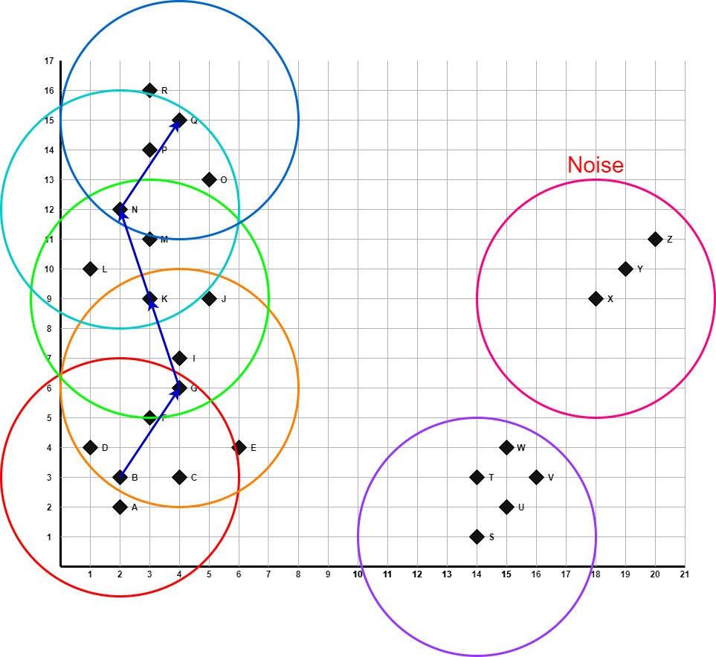
Kesimpulan

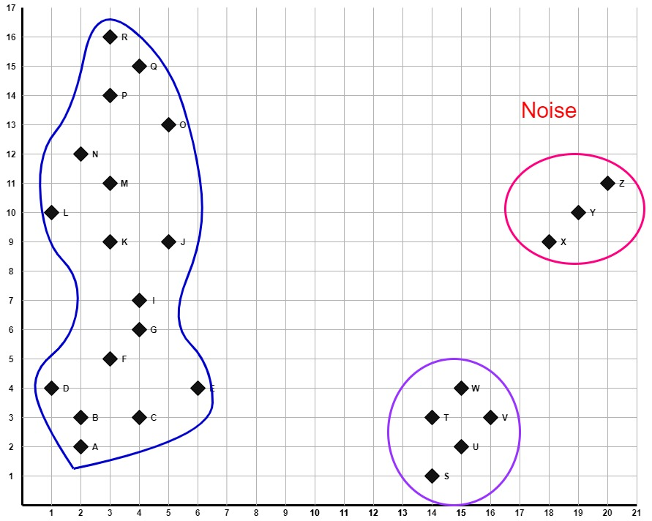
 |  |  |  |  |  |  | Dari 9 iterasi, didapat 2 cluster yang dikelilingi garis biru tua (A, B, C, D, E, F, G, H, I ,J ,K ,L ,M ,N, O, P, Q, R) dan garis ungu (S, T, U, V, W) dan 1 noise (X, Y, Z).

